Instructivo
 | PLANILLA DE CARGAS DE 1 HASTA 260 MEDIDORES PARA USO DE TERCEROS EN LOTEOS O PH |  | Cód: | GIP-PLLA-EL-BT-0002
 |  |  | Resp: | DGL/GO | REV | 03
 | PLANILLA DE CARGAS PARA LOTEOS O PH |  | Fase: |  | Vigente
 |  |  | Fecha: |  | 07/08/2025
B. Mitre 609, Q8300 KWM, Neuquén. Tel: 0299-4430401. Cuit: 30-54572139-9. http://www.cooperativacalf.com.ar
Instructivo para utilizar la planilla de cargas automatizada:
1- Según la cantidad de medidores totales que usted posea dirigirse a la pestaña que incluya su cantidad.
Por el momento la planilla solo llega hasta 250 medidores, en el caso de tener una cantidad mayor deberá utilizar una planilla propia con un formato similar.
Tener en cuenta que deberá presentar una planilla de cargas por cada transformador a instalar.
2- Completar todas las casillas que esten pintadas en amarillo de la tabla.
2.1- Completar las casilla que indica "COLOCAR EL TITULO DEL PROYECTO"
2.2- Completar las primeras 5 columnas a mano (desde "Suministro Nº" hasta "Unidad Funcional")
2.3- Indicar en la columna "Tipo de Consumo" mediante la lista desplegable de que tipo de consumo se trata.
Para cada medidor indicar si es oficina, local comercial o reserva fiscal con "L.C" ; o vivienda, lote residencial con "Viv/dpto"
o Servicio comun, espacio verde o alumbrado público con "S.C" o si se trata de un Equipo de medición con "E.M".
2.4- Indicar en la columna "Fase/Fases" mediante la lista desplegable a que fase/s esta asociada el medidor.
Monofásicos en Fases "R", "S" o "T" o trifásicos en "RST".
2.5- Completar a mano la potencia unitaria de cada medidor en [kW]
Tener en cuenta que las potencias para medidores que no sean equipos de medición serán de 4, 6 o 10 kW unicamente
Tener en cuenta que las potencias para medidores que sean equipos de medición la potencia a contratar debe ser un numero redondo (sin decimales).
Una vez completados los puntos 2.1 al 2.5, la planilla completará automaticamente los valores de corriente.
3- Completar a mano los datos de las protecciones del usuario asociadas a cada medidor.
Una vez completados los datos ir al final de la planilla donde se indica un resumen, si sobran filas
dejarlas en blanco (no es necesario eliminar filas).
4- Completar a mediante la lista desplegable la potencia del transformador a instalar.
5- Agregar link de ubicación google
5.1 Se debe abrir google maps y posicionar el cursor del mouse sobre la ubicación del gabinete
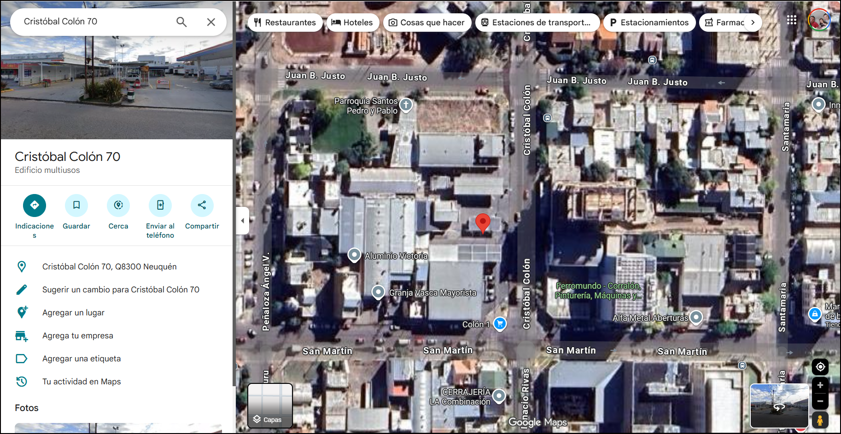
5.2 Se da click derecho en la ubicación del gabinete y en la ventana emergente se elige la opcion "compartir esta ubicación" . Luego se copia el link y se pega en la hoja de excel.

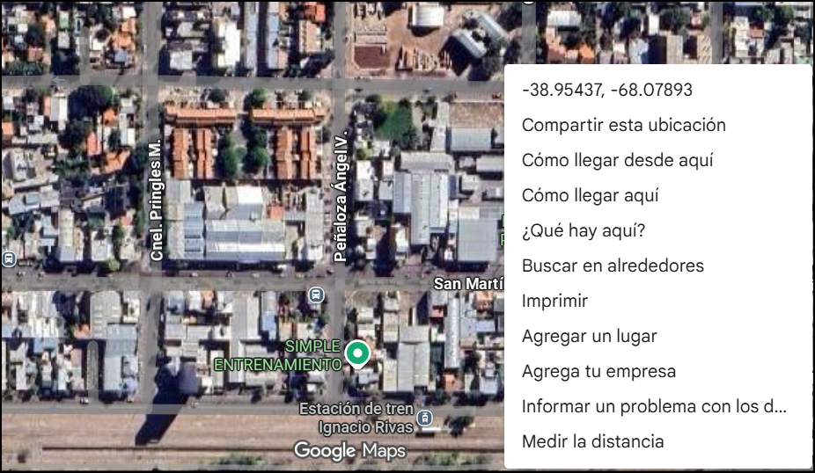 |  | 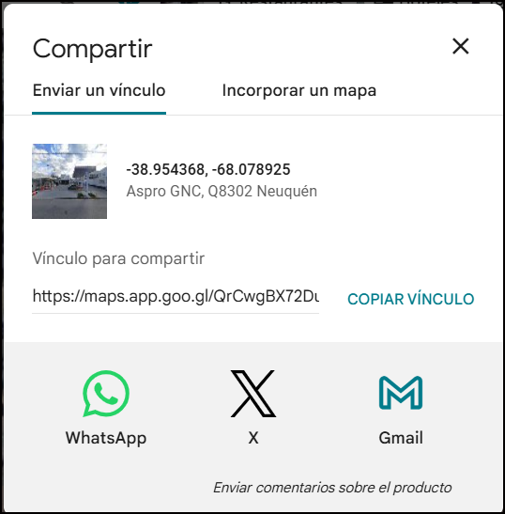

6- Guardar como "PDF" y adjuntar al proyecto.
El diseño de impresión de las paginas se encuentra en formato A4 Horizontal.
Importante: Esta planilla deberá ser enviada tanto en PDF como Excel.

